Oppskrift
Minisalat a la ParadisoMinisalat a la Paradiso
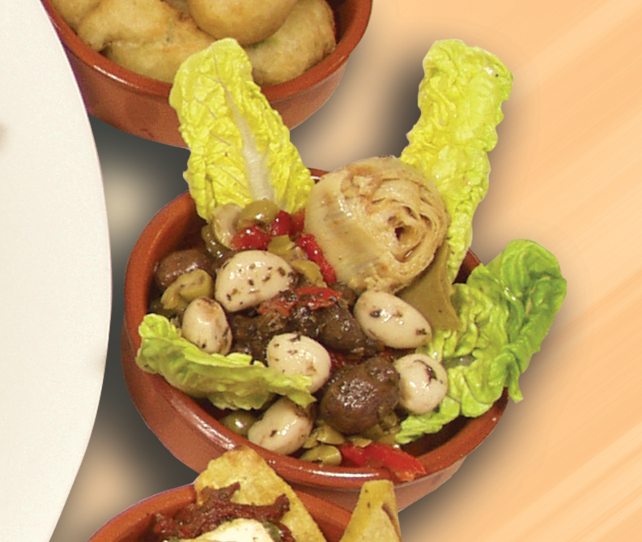

Bre noen salatblader utover i en liten porsjonsskål til Tapas, og gjerne opp langs kantene. Fyll på med et par artisjokker, krydderstekt champignon, hvitløksbåter og soltørket tomat i strimler. Klart til servering! Tips: I tapasrettene er porsjonene små, og beregnet utfra at et måltid består av 3-10 små porsjoner. Bre noen salatblader utover i en liten porsjonsskål til Tapas, og gjerne opp langs kantene. Fyll på med et par artisjokker, krydderstekt champignon, hvitløksbåter og soltørket tomat i strimler. Klart til servering! Tips: I tapasrettene er porsjonene små, og beregnet utfra at et måltid består av 3-10 små porsjoner.
Number of servingsNumber of servings | 1
EPDEPD | ProductProduct | Per servingPer serving |  | TotalTotal |  | QtyPerPackQtyPerPack | PackSizePackSize | PackUnitPackUnit | PackagingPackaging | ItemsItems
 | Paradiso Artisjokker Mexicana Paradiso Artisjokker Mexicana | 0.03 | kgkg | 0 | kgkg |  |  |  |  | 0
18018931801893 | Hvitløk i Kryddermarinade Hvitløk i Kryddermarinade | 0.005 | kgkg | 0 | kgkg | 4 | 2.3 | kgkg | 4x2.3kg4x2.3kg | 0
 | Paradiso Champignon, hel krydderstekt Paradiso Champignon, hel krydderstekt | 0.02 | kgkg | 0 | kgkg |  |  |  |  | 0
27130482713048 | Soltørkede Tomater Strimlet Soltørkede Tomater Strimlet | 0.01 | ll | 0 | ll | 3 | 1.88 | ll | 3x1.88l3x1.88l | 0
 | Grønn salat Grønn salat |  |  | 0 |  |  |  |  |  | 0

 | * Allergens* Allergens

